Hoja1
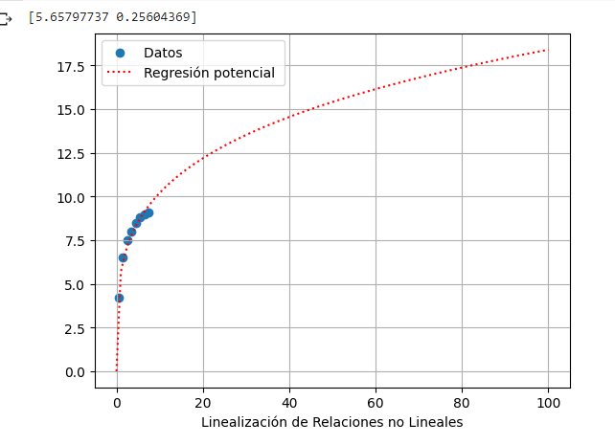
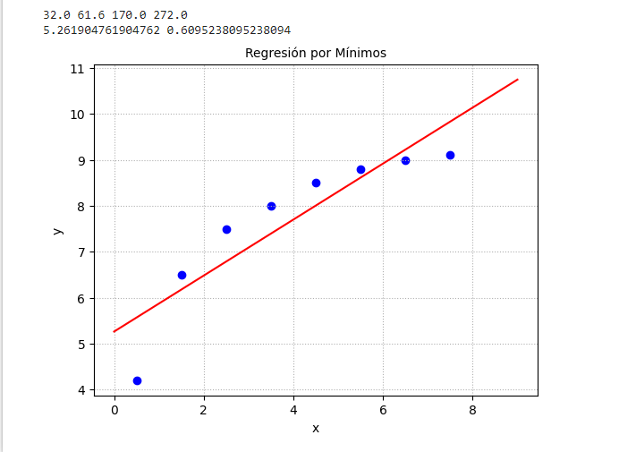
 | x | y | 1/x | 1/y | (1/x)*(1/y) | (1/x)^2
 | 1 | 3.5 | 1 | 0.28571428571 | 0.28571428571 | 1
 | 2 | 5.5 | 0.5 | 0.18181818182 | 0.090909090909 | 0.25
 | 3 | 6.8 | 0.33333333333 | 0.14705882353 | 0.049019607843 | 0.11111111111
 | 4 | 7.8 | 0.25 | 0.12820512821 | 0.032051282051 | 0.0625
 | 5 | 8.3 | 0.2 | 0.12048192771 | 0.024096385542 | 0.04
Sumatoras |  |  | 2.2833333333 | 0.86327834698 | 0.48179065206 | 1.4636111111
Promedios |  |  | 0.45666666667 | 0.1726556694

a1 | 0.20803639453 |  | alfa
a0 |  |  | beta

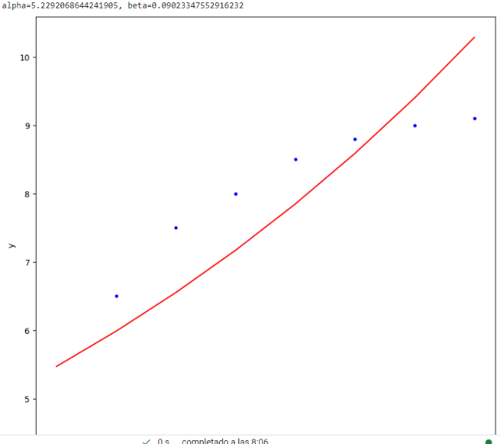
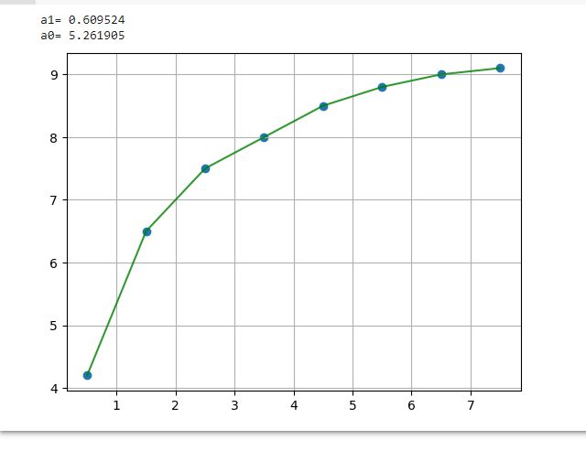
 | x | y | 1/x | 1/y | (1/x)*(1/y) | (1/x)^2
 | 0.5 | 4.2 | 2 | 0.2380952381 | 0.47619047619 | 4
 | 1.5 | 6.5 | 0.66666666667 | 0.15384615385 | 0.10256410256 | 0.44444444444
 | 2.5 | 7.5 | 0.4 | 0.13333333333 | 0.053333333333 | 0.16
 | 3.5 | 8 | 0.28571428571 | 0.125 | 0.035714285714 | 0.081632653061
 | 4.5 | 8.5 | 0.22222222222 | 0.11764705882 | 0.02614379085 | 0.049382716049
 | 5.5 | 8.8 | 0.18181818182 | 0.11363636364 | 0.020661157025 | 0.03305785124
 | 6.5 | 9 | 0.15384615385 | 0.11111111111 | 0.017094017094 | 0.023668639053
 | 7.5 | 9.1 | 0.13333333333 | 0.10989010989 | 0.014652014652 | 0.017777777778
Sumatoria |  |  | 4.0436008436 | 1.1025593687 | 0.74635317742 | 4.8099640816
Promedios |  |  | 0.50545010545 | 0.13781992109

a1 | 0.82417582418 |  | alfa
a0 |  |  | beta

